Červenec- Září 2020
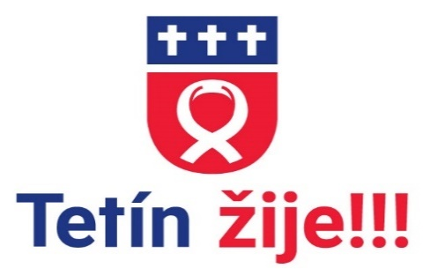 |  |  | Kulturně sportovní kalendář Obce Tetín 2021
Červenec 2021
1.7. | čt
2.7. | pá
3.7. | so
4.7. | ne
5.7. | po |  | Den věrozvěstů Cyrila a Metoděje
6.7. | út |  | Den úpálení mistra Jana Husa
7.7. | st | 16.30-17.30 | COCOYOGA Lucie Obermannová | Sokol Tetín
8.7. | čt | 15.00 | Tetín a jeho lidé- promítání medailonku Lídy Brejchové | Komunitní centrum
9.7. | pá
10.7. | so
11.7. | ne | 16.30-17.30 | COCOYOGA Lucie Obermannová | Sokol Tetín
12.7. | po
13.7. | út
14.7. | st | 16.30-17.30 | COCOYOGA Lucie Obermannová | Sokol Tetín
15.7. | čt |  | Kurz ikonopisectví sp. Damianem | Komunitní centrum
16.7. | pá |  | Kurz ikonopisectví sp. Damianem | Komunitní centrum
17.7. | so |  | Letní 14 denní tábor Dobšice | ČTU Berounka
 |  |  | Kurz ikonopisectví sp. Damianem | Komunitní centrum
18.7. | ne |  | Kurz ikonopisectví sp. Damianem | Komunitní centrum
19.7. | po
20.7. | út | 10.00 | Trénování paměti ( nejen) pro seniory - zdarma | Komunitní centrum
21.7. | st | 16.30-17.30 | COCOYOGA Lucie Obermannová | Sokol Tetín
22.7. | čt
23.7. | pá
24.7. | so
25.7. | ne
26.7. | po |  |  |  |  |  | TJ Sokol Tetín
27.7. | út |  |  |  |  |  | TJ Sokol Tetín
28.7. | st | 16.30-17.30 | COCOYOGA Lucie Obermannová | Sokol Tetín
29.7. | čt |  |  |  |  | Badminton ženy-Černochová
30.7. | pá
31.8. | so

 |  |  |  |  | -
 |  |  |  |  | -

 |  |  |  |  | -

 |  |  |  |  | -

 |  |  |  |  | -

 |  |  |  |  | -
 |  |  |  |  | -

 |  |  |  |  | -

